Foto
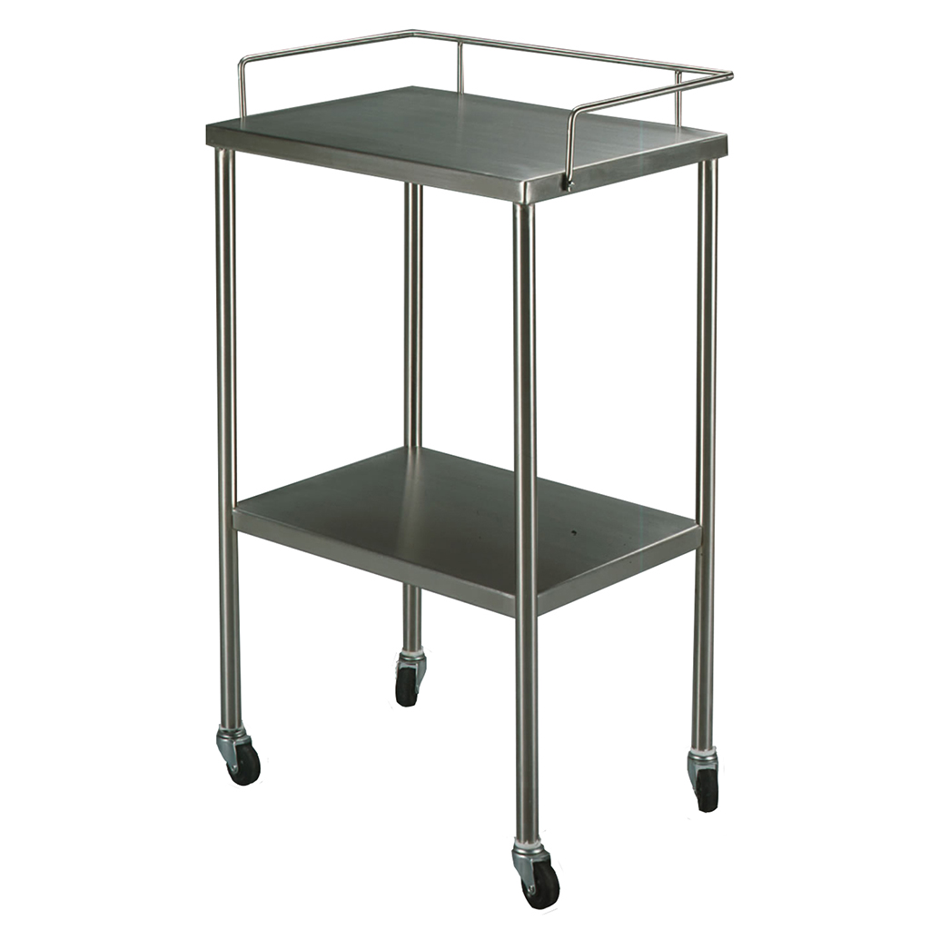

https://accutomex.com/product/mesa-pasteur-acero-inoxidable/

